記入例
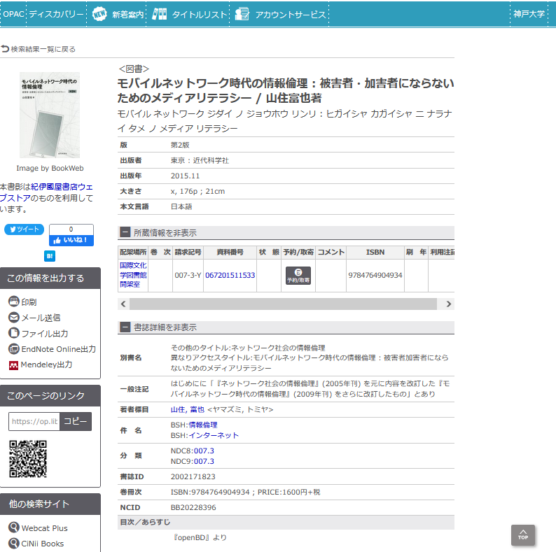
授業名 ： |  |  |  |  |  |  | ※ ★：必ず選択・入力してください。
時間割コード： |  |  |  |  |  |  | ※ ★：可能な限り入力してください。
教員名 ： |  |  |  |  |  |  | ※ 詳細については「記入例」シートをご参照ください。
No. | ★ 資料形態 （選択） | ★ 書誌ID / NCID | ★ ISBN / ISSN | ★ 書名 / 論題 | ★ 編著者 | ★ 資料情報 （出版者 / 出版年 / 雑誌名 / 巻号） | ★ URL | ★ 資料の解説 / コメント （50字程度） | 備考
1 | 図書 | 2002171823 | 9784764904934 | モバイルネットワーク時代の情報倫理 : 被害者・加害者にならないためのメディアリテラシー | 山住富也著 | 第2版 近代科学社 2015 |  | 情報倫理について基本的な内容について一通り触れられた入門書。
2 | 論文 |  | 18815146 | ソーシャルメディアの問題調査と情報モラル教育の検討 | 伊藤 大河 , 山本 利一 | 埼玉大学紀要. 教育学部 65(1), 107-116, 2016 | http://sucra.saitama-u.ac.jp/modules/xoonips/detail.php?id=KY-AA12318206-6501-09 | 前半にSNSを利用する上でのモラル教育やSNSの影響力に関する具体的な事例が述べられている。 SNSは個人的なツールであるとともに社会的な影響力をも持つことが理解できる。 | 機関リポジトリにて公開
3 | Web |  |  | 伸ばそう ICTメディアリテラシー | 総務省 |  | http://www.soumu.go.jp/ict-media/ | 総務省が提供しているメディアリテラシー教育用教材。 文字や絵は子ども向けだが、内容は充実している。
4 | 視聴覚 |  | 9784862710512 | 図書館へ行こう! : インターネット時代の情報活用入門 | ポルケ製作 | Library video series;. 情報の達人 ; 第1巻 紀伊國屋書店 c2007 |  | 情報はネットだけでなく図書館でも入手できる。 大学の図書館でできることなどが映像でまとめられている。

 | ○「資料形態」「書名 / 論題」
 | → 必ず選択・入力してください。

 | ○「ISBN / ISSN」
 | → 可能な限り後述の「書誌ID / NCID」とどちらか一方をご入力ください。

 | ○「資料情報」
 | → 資料を特定できる情報を記載してください。ご指定の版がある場合は必ず版を明記してください。

 | ○「資料の解説 / コメント」
 | → 資料の解説や学生に推薦する理由など、コメントを記載してください（50字程度）。
 | 本リストの要となりますので、可能な限りご記入ください。

 | ○「書誌ID / NCID」
 | → 下記のとおり書誌詳細にある「書誌ID」欄の数字、または、「NCID」欄の英数字をご入力ください。

